Свободка 14.09
АРКУС CHINA · Свободка / остатки на приход 14 сентября 2026
+7 977 805-03-34 |  | +7 978 445-09-25 | WhatsApp |  | WhatsApp 2 | Telegram | MAX
Цены и фото — из каталога Аркус China (поставка 14 сентября). Цена за 1 шт. и за полную коробку, рубли. Остаток — свободные коробки / штуки со склада. 35 позиций с фото · 7 без фото и цены — отдельным списком в конце.
№ | Фото | Сорт | Длина | Остаток | В коробке | За 1 шт. | За коробку | Примечание
Эвкалипт
1 | 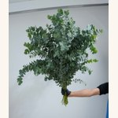 | Eucalyptus Cineria | 80cm | 10 кор. · 10 шт | 10 шт | 1,309 ₽ | 13,087 ₽ | фото/цена каталога: 80cm+
2 |  | Eucalyptus Cineria | 80cm+ | 10 кор. · 10 шт | 10 шт | 1,309 ₽ | 13,087 ₽
Розы
3 |  | Rose Intermediate Farm Assortment 1 | 40cm | 6 кор. · 600 шт | 600 шт | 28 ₽ | 16,740 ₽
4 |  | Rose Intermediate Farm Assortment 1 | 50cm | 1 кор. · 500 шт | 500 шт | 35 ₽ | 17,556 ₽
5 |  | Rose-Xuebaochai | 50cm | 2 кор. · 200 шт | 200 шт | 84 ₽ | 16,742 ₽
6 | 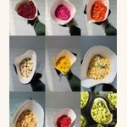 | Spary Rose Intermediate Farm Assortment 1 | 50cm | 13 кор. · 450 шт | 450 шт | 50 ₽ | 22,500 ₽
7 |  | Spray Rose Reflex | 60cm | 3 кор. · 350 шт | 350 шт | 80 ₽ | 28,157 ₽
8 |  | Spray Rose-Mansfiled Park | 40cm-45cm | 3 кор. · 150 шт | 120 шт | — | — | фото/цена каталога: 60cm · цену уточняйте
9 |  | Spray Rose-Mansfiled Park | 50cm-55cm | 10 кор. · 150 шт | 120 шт | — | — | фото/цена каталога: 60cm · цену уточняйте
10 |  | Spray Rose-Sofia Baby | 60cm | 3 кор. · 150 шт | 150 шт | 148 ₽ | 22,210 ₽ | фото/цена каталога: 60cm+
Гвоздики
11 | 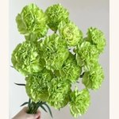 | Sim Carnation Green | 60cm | микс 5 кор. · 140 шт | 560 шт | 39 ₽ | 21,756 ₽ | Микс sim carnation, 5 коробок на группу
12 |  | Sim Carnation Hongfu | 60cm | 7 кор. · 560 шт | 560 шт | 33 ₽ | 18,347 ₽
13 |  | Sim Carnation Pink | 60cm | 7 кор. · 560 шт | 560 шт | 39 ₽ | 21,756 ₽
14 | 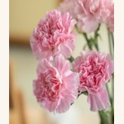 | Sim Carnation Soft Pink | 60cm | микс 5 кор. · 140 шт | 560 шт | 40 ₽ | 22,323 ₽ | Микс sim carnation, 5 коробок на группу
15 |  | Sim Carnation White | 60cm | микс 5 кор. · 140 шт | 560 шт | 41 ₽ | 22,897 ₽ | Микс sim carnation, 5 коробок на группу
16 |  | Sim Carnation Yellow | 60cm | микс 5 кор. · 140 шт | 560 шт | 36 ₽ | 20,055 ₽ | Микс sim carnation, 5 коробок на группу
17 | 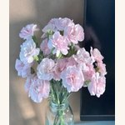 | Spray Carnation Crown Princess | 60cm | микс 5 кор. · 120 шт | 560 шт | 36 ₽ | 20,055 ₽ | Микс spray carnation, 5 коробок на группу
18 |  | Spray Carnation Fleeting Time | 60cm | микс 5 кор. · 120 шт | 560 шт | 34 ₽ | 18,914 ₽ | Микс spray carnation, 5 коробок на группу
19 | 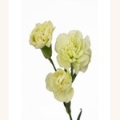 | Spray Carnation Green Tea | 60cm | микс 5 кор. · 120 шт | 560 шт | 41 ₽ | 22,897 ₽ | Микс spray carnation, 5 коробок на группу
20 | 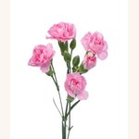 | Spray Carnation Pink | 60cm | микс 5 кор. · 120 шт | 560 шт | 32 ₽ | 17,780 ₽ | Микс spray carnation, 5 коробок на группу
Амарант
21 | 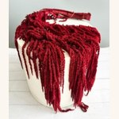 | Amaranthus Burgundy | 60cm | микс 2 кор. · 100 шт | 500 шт | 120 ₽ | 59,756 ₽ | Микс амаранта, 2 коробки на группу
22 | 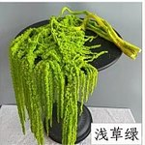 | Amaranthus Pale grass green | 60cm | микс 2 кор. · 75 шт | 500 шт | 120 ₽ | 59,756 ₽ | Микс амаранта, 2 коробки на группу
23 | 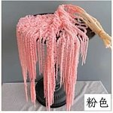 | Amaranthus Pink | 60cm | микс 2 кор. · 75 шт | 500 шт | 120 ₽ | 59,756 ₽ | Микс амаранта, 2 коробки на группу
24 | 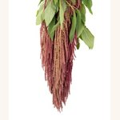 | Amaranthus Red | 60cm | микс 2 кор. · 75 шт | 500 шт | 120 ₽ | 59,756 ₽ | Микс амаранта, 2 коробки на группу
25 | 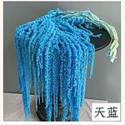 | Amaranthus Sky‑Blue | 60cm | микс 2 кор. · 75 шт | 500 шт | 120 ₽ | 59,756 ₽ | Микс амаранта, 2 коробки на группу
26 |  | Amaranthus White | 60cm | микс 2 кор. · 100 шт | 500 шт | 120 ₽ | 59,756 ₽ | Микс амаранта, 2 коробки на группу
Статица и лимониум
27 | 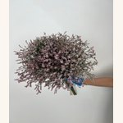 | Limonium Minsty Pink | 70cm | микс 5 кор. · 10 шт | 20 шт | 979 ₽ | 19,584 ₽ | Микс лимониума, 5 коробок на группу
28 | 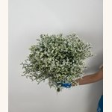 | Limonium Minsty White | 70cm | микс 5 кор. · 10 шт | 20 шт | 1,040 ₽ | 20,801 ₽ | Микс лимониума, 5 коробок на группу
Зелень и ягоды
29 | 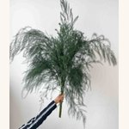 | Asparagus Fern | 80cm+ | 2 кор. · 20 шт | 100 шт | 136 ₽ | 13,636 ₽ | фото/цена каталога: 80cm
30 | 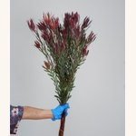 | Leucadendra-Red Spray Fine Leaves | 70cm | 3 кор. · 125 шт | 125 шт | 162 ₽ | 20,234 ₽
31 |  | Nine Star Leaf | 50cm | 10 кор. · 560 шт | 600 шт | — | — | фото/цена каталога: 60cm+ · цену уточняйте
32 |  | Nine Star Leaf | 60cm | 5 кор. · 600 шт | 600 шт | 25 ₽ | 14,858 ₽ | фото/цена каталога: 60cm+
33 | 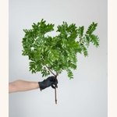 | Pistacia | 60cm | 5 кор. · 20 шт | 20 шт | 560 ₽ | 11,200 ₽
34 | 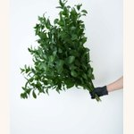 | Ruscus | 60cm | 5 кор. · 600 шт | 600 шт | 63 ₽ | 37,995 ₽
35 |  | Spray Leucadendron-Broad Leaf Red | 60cm | 2 кор. · 125 шт | 125 шт | 202 ₽ | 25,309 ₽ | фото/цена каталога: 60cm+

Без фото и цены — уточняйте наличие и стоимость
1. Spray Chrysanthemums Kennedy White · 65cm · 10 кор. · 100 шт · пучков 10
2. Spray Chrysanthemums Altay · 70cm · 14 кор. · 100 шт · пучков 20
3. Melaleuca bracteata · 50cm+ · 10 кор. · 200 шт · пучков 20
4. Populus-Preserved · 60cm · 2 кор. · 125 шт · пучков 25
5. Spray Carnation-White · 60cm · микс 5 кор. · 120 шт · пучков 6
6. Hydrangeas · 65cm · 7 кор. · 10 шт · пучков 10
7. strawberry milk · 40cm · 1 кор. · 150 шт · пучков 15

+7 977 805-03-34 |  | +7 978 445-09-25 | WhatsApp |  | WhatsApp 2 | Telegram | MAX

